PD
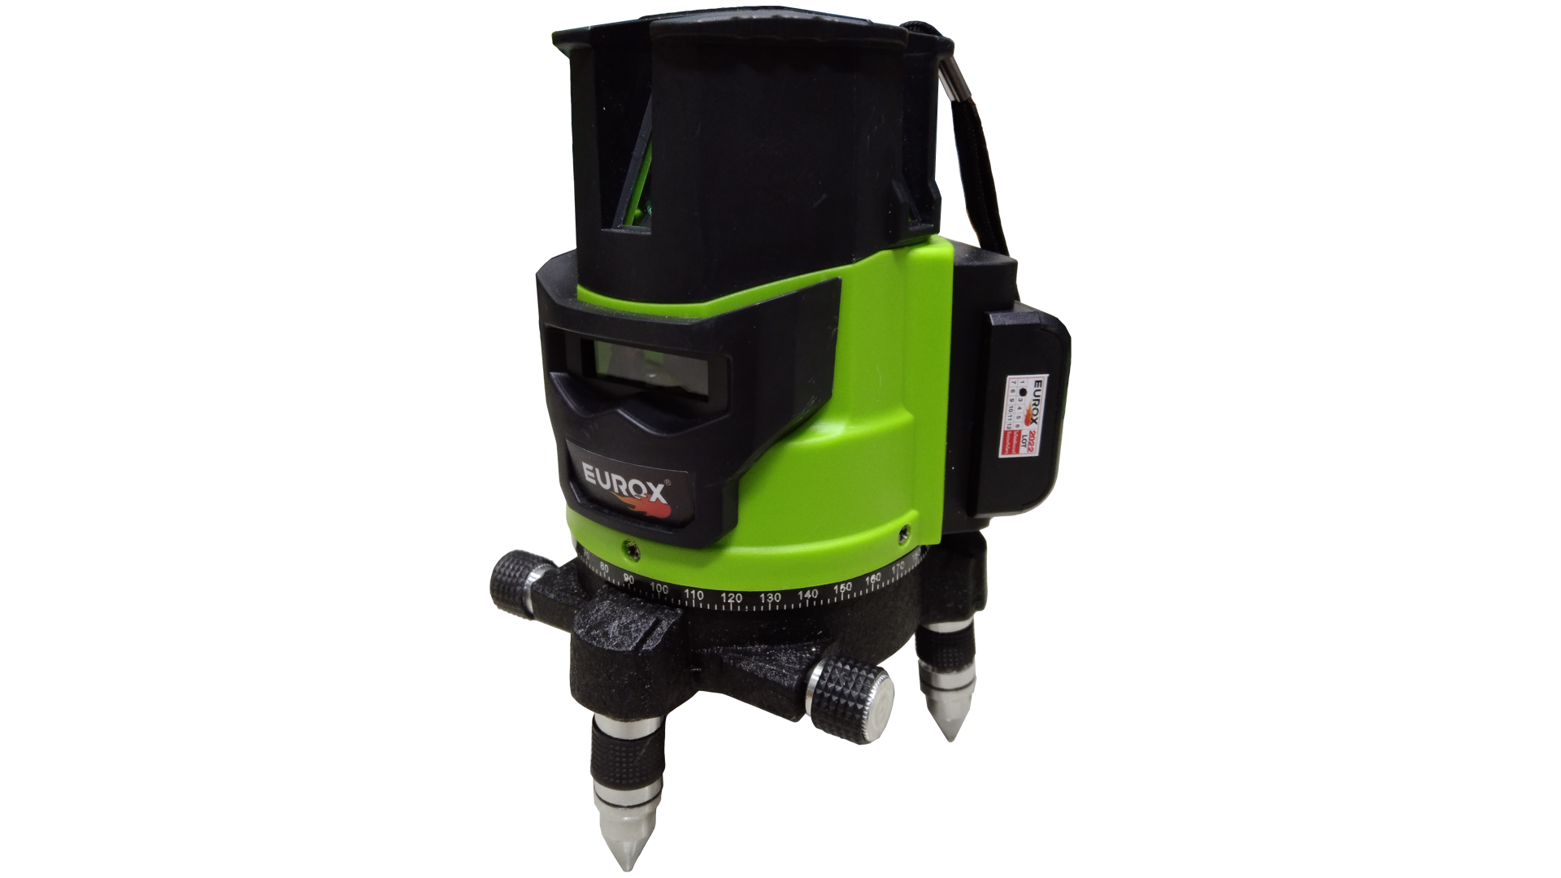
เลขที่ SKU : 92-667-005 วันที่ : 14/11/2023
1. ข้อมูลสินค้า |  |  |  | รูปสินค้า
ประเภท (กลุ่มหลัก) | เครื่องมือวัด ชั่ง | ประเภท (กลุ่มรอง) | เลเซอร์วัดระดับ
ชื่อภาษาไทย | เลเซอร์วัดระดับ EUROX GT-51+ขาตั้ง | ชื่อภาษาอังกฤษ
รหัสสินค้า | 92-667-005 | Barcode | 8859007712827
สถานะสินค้า | W | รหัสทีมขาย
รุ่น (Model) |  | ยี่ห้อ | EUROX
สีตัวสินค้า | เขียว - ดำ | สีของบรรจุภัณฑ์ | เขียว -ดำ
ทำจากวัสดุ | พลาสติก - เหล็ก | ประเทศผู้ผลิต | PRC
ผู้ผลิต | พลา กรุ๊ป (ไทยแลนด์) จำกัด

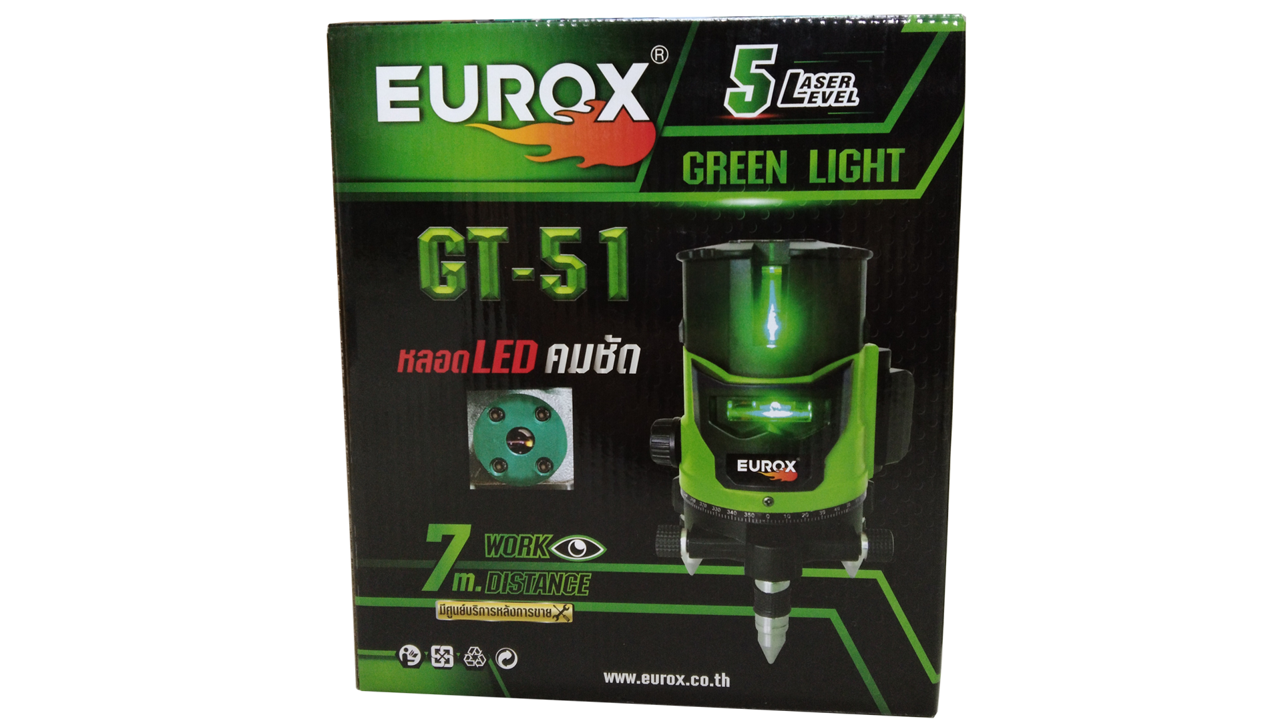
2. คุณสมบัติ |  |  |  | รูปบรรจุภัณฑ์
จำนวนแสง | 5 เส้น | ขอบเขตการทำงาน | 7 เมตร
กำลังไฟ | 15 วัตต์ | อุณหภูมิทำงาน | -10°c +45°c
ค่าความยาวคลื่น | 635 มม. | ค่าความถูกต้อง | ±1มม./5 ม.
เวลาใช้งานสูงสุด | 5 ชั่วโมง | สีของลำแสง | สีเขียว

3. รายละเอียดบรรจุภัณฑ์
ขนาดสินค้า (ซม.) | 12.6x12.6x20 (ไม่รวมบรรจุภัณฑ์) | น้ำหนักสินค้า (กก.) | 0.92 (ไม่รวมบรรจุภัณฑ์)
ขนาดกล่อง 1 (ซม.) | 20.5x15.5x24 | ขนาดบรรจุ (กล่อง) | 1 ชุด
ขนาดกล่อง 2 (ซม.)
 |  | น้ำหนักรวมสินค้า (กก.) | 1.7 | อุปกรณ์ภายในกล่อง
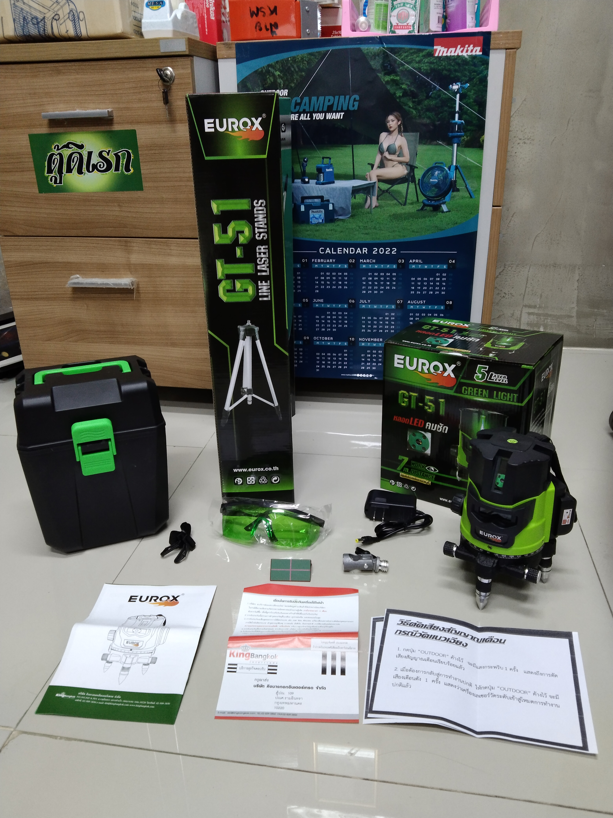
บาร์โค้ดกล่อง | 8859007712827 | ขนาดลัง (ซม.) | xx
ขนาดบรรจุ (ลัง) |  | น้ำหนักลังรวมสินค้า (กก.)

4. อุปกรณ์ภายในกล่อง
- แว่นตาเลเซอร์สีเขียว - สายหิ้ว - สายชาร์จ - ขาตั้ง - คู่มือการใช้งาน - ใบรับประกัน 3 เดือน - แบตเตอรี่(2,400 mAh)

5. วิธีการใช้งาน
ใช้สำหรับวัดระดับแนว


6. จุดเด่น จุดขาย ของสินค้า |  |  |  | รูปลังสินค้า
- หมุนได้ 360 องศา " - ลำแสงเลเซอร์มีความหนาชัดเจนในการมองเห็น " " - มีขาตั้งสามารถปรับได้ " " - มีสเกลปรับองศาเพื่อเพิ่มความแม่นยำในการใช้งาน " - แสงเลเซอร์มีสีเขียวทำให้มองได้ชัดเจนกว่าสีทั่วไป - ระยะแสงเลเซอร์ในที่ Indoor และกึ่ง Outdoor สามารถเห็นชัดได้ถึง 10-20 เมตร (ในที่ร่ม)

7. การรับประกัน
ระยะเวลารับประกัน (เดือน) | 3 ระบุ
ประเภทการรับประกัน | เครื่่องมือช่าง
เงื่อนไขการรับประกัน | 1. บริษัทฯ จะบริการซ่อมและเปลี่ยนอะไหล่ โดยไม่คิดมูลค่าแก่สินค้าที่จัดจำหน่ายโดยบริษัทฯ ในกรณีที่ความเสียหายเกิดจากความผิดพลาดของโรงงานผู้ผลิต ภายในระยะเวลา 3 เดือน นับจากวันที่ซื้อ (ทั้งนี้ดูจากใบเสร็จรับเงินของทางร้านค้าที่สั่งซื้อและใบรับประกัน) 2. การรับประกันนี้ไม่รวมการชำรุดของวัสดุสิ้นเปลือง อุปกรณ์เสริม และของแถมในชุด 3. การรับประกันจะสิ้นสุดจากการใช้ผิดประเภท เช่น ถอด ซ่อม ดัดแปลง แก้ไขเปลียนสภาพไปจากเดิมโดยบุคคลภายนอก หรือการดูแลรักษาไม่ถูกต้องตามที่ระบุไว้ในคู่มือ 4. การรับประกันนี้ไม่รวมถึงค่าขนส่ง หากต้องการให้ บริษัทฯ บริการถึงที่จะมีค่าใช้จ่าย 5. ใบรับประกันนี้ใช้ได้เฉพาะเครื่องที่มีเบอร์เครื่องตรงกันเท่านั้น ไม่สามารถโอนให้ผู้อื่นได้ หากใบรับประกันหาย บริษัทฯ ขอสงวนสิทธิ์การไม่ออกใบรับประกันใหม่ในทุกกรณี

8. ข้อมูล สคบ.
ชื่อสินค้า | เลเซอร์วัดระดับ EUROX GT-51+ขาตั้ง
ผลิตจากประเทศ | PRC |  |  | รูป Barcode

จัดจำหน่ายโดย | บริษัท คิงบางกอก อินเตอร์เทรด จำกัด
 | 541,543,545 ซอย 39/1 แขวงท่าแร้ง เขตบางเขน กรุงเทพมหานคร 10220
 | เลขประจำตัวผู้เสียภาษี: 0105545012035 สำนักงานใหญ่ | โทรศัพท์: 02-509-3850 | โทรสาร: 02-509-3856
บรรจุ | 1 ตัว/กล่อง
วิธีการใช้ | ใช้สำหรับวัดระดับแนว
คำเตือน | ขณะใช้งานหรือเลิกใช้งาน ควรเก็บอุปกรณ์ให้พ้นมือเด็กเพื่อความปลอดภัย
ราคา | ระบุ ณ จุดขาย
วันที่ผลิต

9. ข้อควรระวัง
คำเตือน | ขณะใช้งานหรือเลิกใช้งาน ควรเก็บอุปกรณ์ให้พ้นมือเด็กเพื่อความปลอดภัย
ข้อแนะนำในการใช้งาน | ห้ามใช้งานผิดประเภท

